Guide PRA AST 67



COVID-19 : Aide au Plan de Reprise d'Activité (PRA)
www.ast67.org - Mise à jour : 05/20

Après plusieurs semaines d’arrêt, ou de très forte diminution, de votre activité, vos collaborateurs vont être amenés à reprendre leur activité et retrouver leurs postes de travail. En effet, suite à cette crise épidémique, deux situations sont identifiées aujourd’hui :
- Les reprises d’activités partielles ou totales d’entreprises qui avaient cessé toute activité ;
- Les remontées progressives d’activité d’entreprises qui avaient maintenu une activité partielle.

Afin de limiter les risques d’une seconde vague épidémique de COVID-19, la sortie du confinement doit se faire progressivement, et de manière anticipée, pour plusieurs raisons :
- Organiser la reprise en matière de prévention primaire d’un risque biologique majeur : c’est essentiel !
- Organiser le travail lors de la reprise : les ressources matérielles et humaines
- Organiser le dialogue social pour obtenir l’adhésion de chacun aux mesures de prévention mutuelles.

AST67 vous propose de vous accompagner dans cette démarche de préparation de votre reprise d’activité en vous proposant plusieurs outils, dont ce guide pratique qui énumèrent un certain nombre de conditions à vérifier pour optimiser cette reprise.

1. La reprise de l’activité dépend essentiellement des mesures de distanciation sociale au plan collectif et du respect des gestes barrières : au plan individuel

Une reprise efficace est une reprise bien anticipée et planifiée. Toutefois, au moment de la reprise, le virus ne sera pas totalement éradiqué et il sera nécessaire de conserver / déployer les règles sanitaires définies dans le PCA.

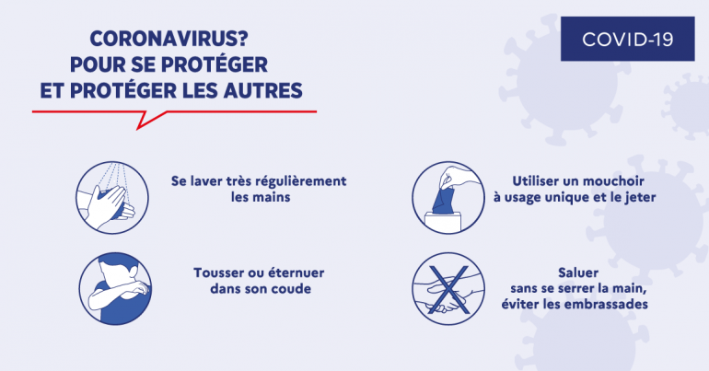

Ce plan de reprise d’activité va vous permettre de vérifier, point par point, les mesures à mettre en place au sein de votre entreprise, en respectant les 9 principes généraux de prévention et en limitant ainsi, les risques de contamination. 1. Éviter les risques 2. Évaluer les risques 3. Combattre les risques à la source 4. Adapter le travail à l'Homme 5. Tenir compte de l'évolution de la technique 6. Remplacer ce qui est dangereux par ce qui ne l'est pas ou par ce qui l'est moins 7. Planifier la prévention 8. Prendre des mesures de protection collective 9. Donner les instructions appropriées Pour toute information complémentaire, rapprochez-vous de votre médecin du travail

2. Mettre en œuvre des mesures de protection de la santé des salariés et de réduction de la propagation du virus

Rappel : les mesures de protection relatives à la lutte contre la diffusion du virus ne doivent en aucun cas faire oublier les mesures de protection relatives à l’activité de l’entreprise.

La situation (PCA + épidémie) provoque une augmentation des risques pour les salariés suivant deux grands axes :

Ø Le risque biologique : exposition au virus
§ Exposition par contact interpersonnel (postillons) avec des collègues ou des tiers (clients, fournisseurs…) ;
o Parler projette des postillons à environ 1.5 m
o Eternuer, tousser les projette à environ 3-5 m
§ Exposition par contact avec des surfaces contaminées (locaux de travail, matériels, produits.
o La survie du virus est différente selon le type de surfaces

Ø L’impact organisationnel (mode dégradé), associé à une restructuration de l’activité. Il est d’autant plus fort si la réorganisation se fait « à chaud », en réaction et non sur la base d’une anticipation. Il peut se situer, notamment, dans :
§ La réduction de l’effectif sur site : privilégier le télétravail
§ Le développement de la polyvalence de certains salariés ;
§ L’isolement (télétravail) ;
§ L’apprentissage rapide de nouvelles méthodes de travail ;
§ L’absence de personnes « clés » dans le dispositif de santé et sécurité au travail (Sauveteur secouriste, responsables d’évacuation des locaux) ;
§ Etc...

Ces risques doivent impérativement figurer dans votre Document Unique d’Evaluation des Risques Professionnels (DUERP). Si votre DUERP a déjà été mis en place, vous pouvez mener une réévaluation des risques, en incluant les situations liées au COVID-19. Si vous n’avez pas de DUERP, vous pouvez vous tourner vers votre Médecin du Travail. AST67 peut vous proposer de l’aide dans la réalisation de ce document.

La réglementation (article R. 4121-1 du Code du Travail) impose à tout employeur la réalisation d’une évaluation des risques et du document unique associé.

Ce document de base pour la prévention dans l’entreprise doit surtout servir à améliorer les conditions de santé et de sécurité des salariés. Il doit être mis à jour au moins une fois par an ou en cas de modification significative des installations et /ou des lieux de travail.

Toutes les informations sur notre site internet : https://www.ast67.org/vous-etes-employeur/evaluez-vos-risques/

3. Conseils /Checklist pour la prévention des risques

Avertissement : Cette liste est un aide-mémoire et un outil d’aide à la décision pour les entreprises sous forme de fiches. Certaines des mesures listées ici sont des consignes de l’État, d’autres proviennent de la réglementation, la plupart sont des pratiques d’entreprises. Il revient aux entreprises de déterminer leurs propres mesures. Toutes les pratiques recensées ici ne sont pas pertinentes pour toutes les entreprises. Elles ne sont pas non plus exhaustives. Elles pourront par ailleurs évoluer en fonction des nouvelles connaissances sur le virus.

Les mesures marquées d’un (*) sont considérées comme prioritaires.

